様式
出来形合否判定総括表
 | 工 種 道路土工 |  |  |  |  |  |  |  |  | 測点 No.1～No3
 | 種 別 路体盛土工 |  |  |  |  |  |  |  |  | 合否判定結果 合格

測定項目 |  |  | 規格値 | 判定 | 測 点
天端 標高較差 | 平均値 | -11 mm | ±100 mm
 | 最大値(差) | 42 mm | 150 mm
 | 最小値(差) | -62 mm | -150 mm
 | データ数 | 1000点 | 1点／㎡以上 (1000点以上)
 | 評価面積 | 1000 m2
 | 棄却点数 | 0点 | 0.3％以下 （3点以下）
法面 標高較差 | 平均値 | 7 mm | ±80 mm
 | 最大値(差) | 92 mm | 190 mm
 | 最小値(差) | -60 mm | -190 mm
 | データ数 | 1700点 | 1点／㎡以上 (1700点以上)
 |  |  |  |  |  | 天端 の ばらつき | 80％以内の割合 | 100.0% | 規格値±80％ 以内のデータ数 | 1000
 | 評価面積 | 1700㎡ |  |  |  |  | 50％以内の割合 | 99.7% | 規格値±50％ 以内のデータ数 | 997
天端
 |  |  |  |  |  | 法面 の ばらつき | 80％以内の割合 | 100.0% | 規格値±80％ 以内のデータ数 | 1700
 | 棄却点数 | 0点 | 0.3％以下 (5点以下） |  |  |  | 50％以内の割合 | 80.0% | 規格値±50％ 以内のデータ数 | 1360

記入例
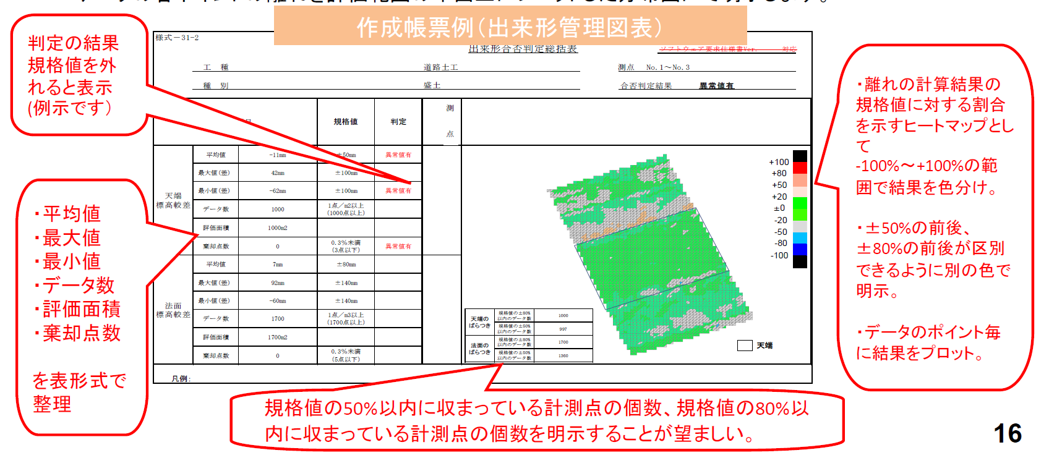
【記入例】

